Cenário 1
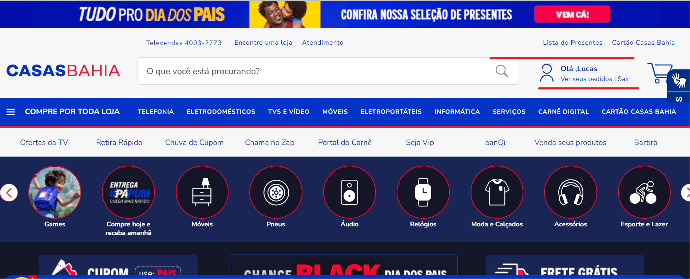
1 - Acessar o site "https://www.casasbahia.com.br/" e clicar em "Entre ou cadastre-se".
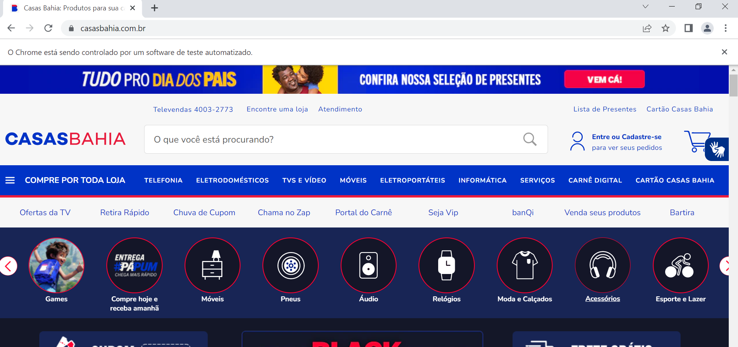

2 - Incluir CPF válido e o sistema valida se já exite cadastro.
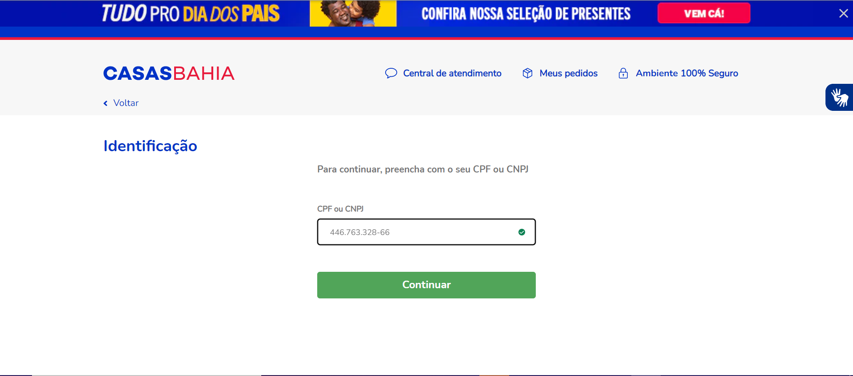

3 - Indentificou cadastro e solicita senha para entrar no login.
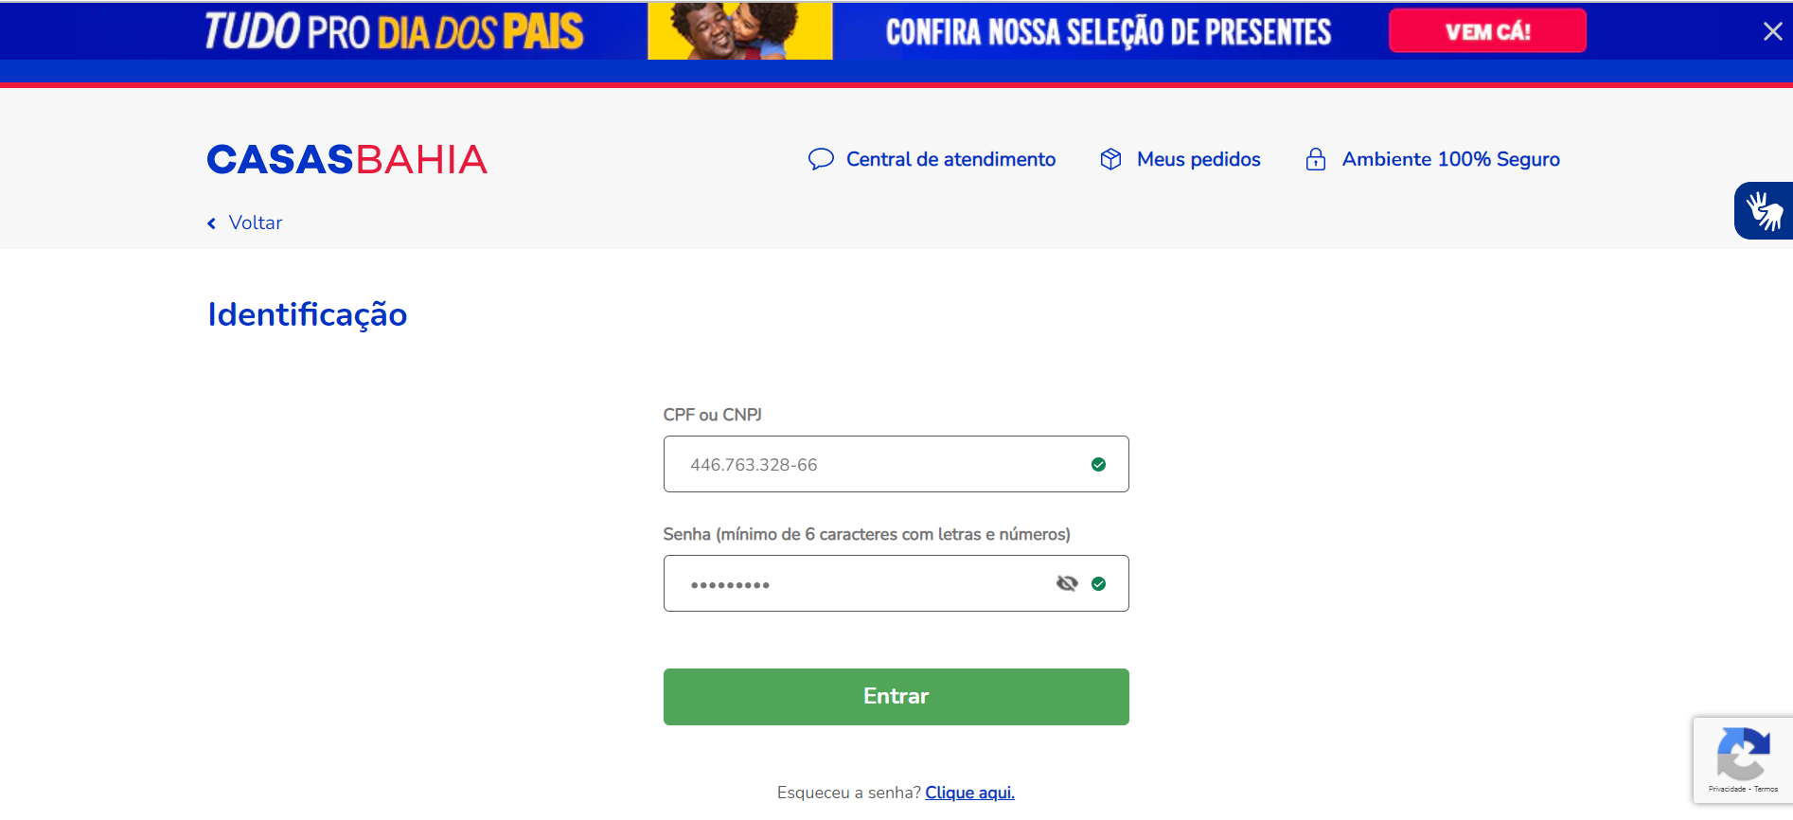

4 - Assim efetua login para navegar com maior segurança e praticidade.

Cenário 2
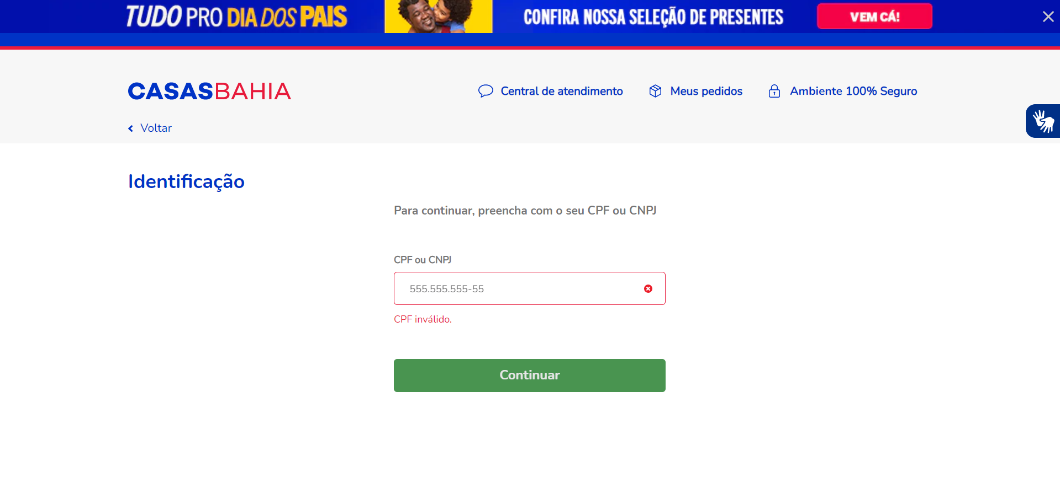
1 - Acessar o site e clicar em "Entre ou cadastre-se".

2 - Inclui CPF invalido, "555.555.555-55" sistema nega cadastro e validação de cadastro já existente.

Cenário 3
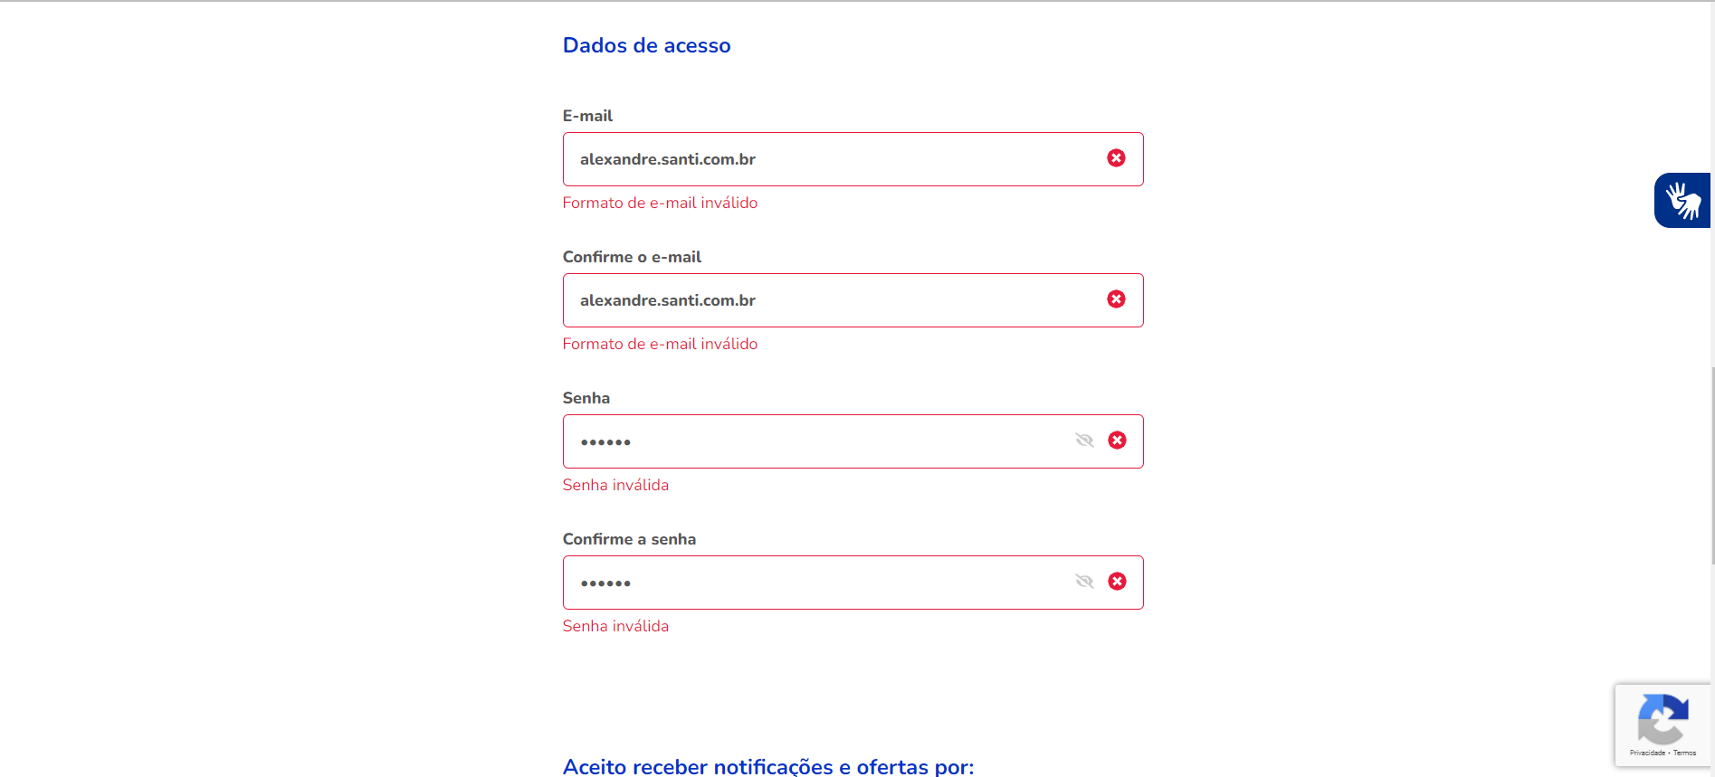
1 - Acessar o site e clicar em "Entre ou cadastre-se".


2 - Inclua um CPF válido e ainda sem cadastro.

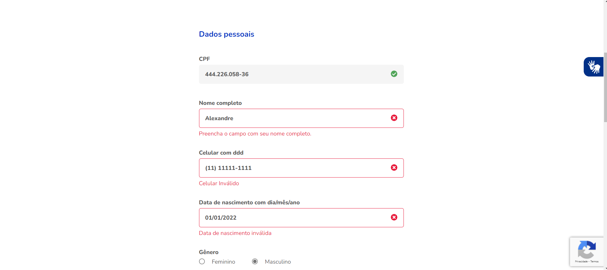
3 - Digite os dados incorretos para concluir cadastro. Nome "Alexandre", número "11111-1111", data de nascimento "01/01/2020", e-mail "alexandre.santi.com.br" e senha "111111".

Cenário 4
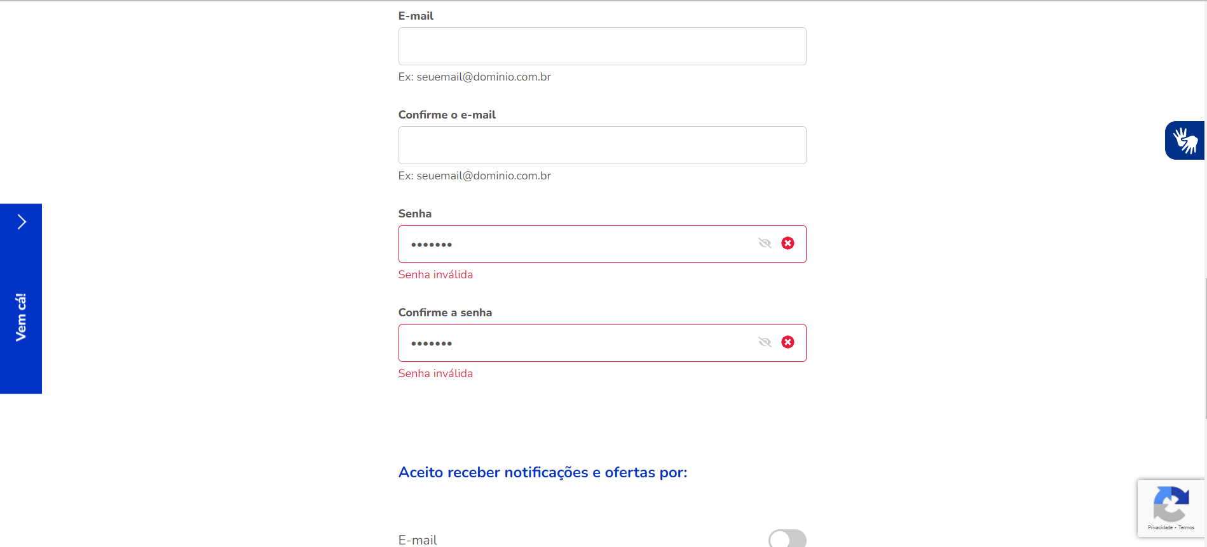
1 - Acessar o site e clicar em "Entre ou cadastre-se".

2 - Inclua um CPF válido e ainda sem cadastro.

3 - Digite os dados corretos para concluir cadastro.
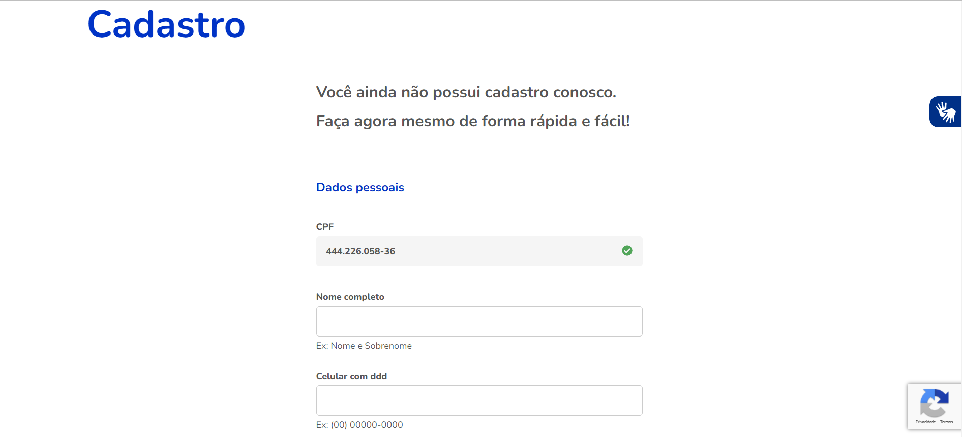

4 - Ao digitar a senha "111111" com critérios errados o sistema exibe mensagem de erro e não deixa terminar o cadastro.

Cenário 5
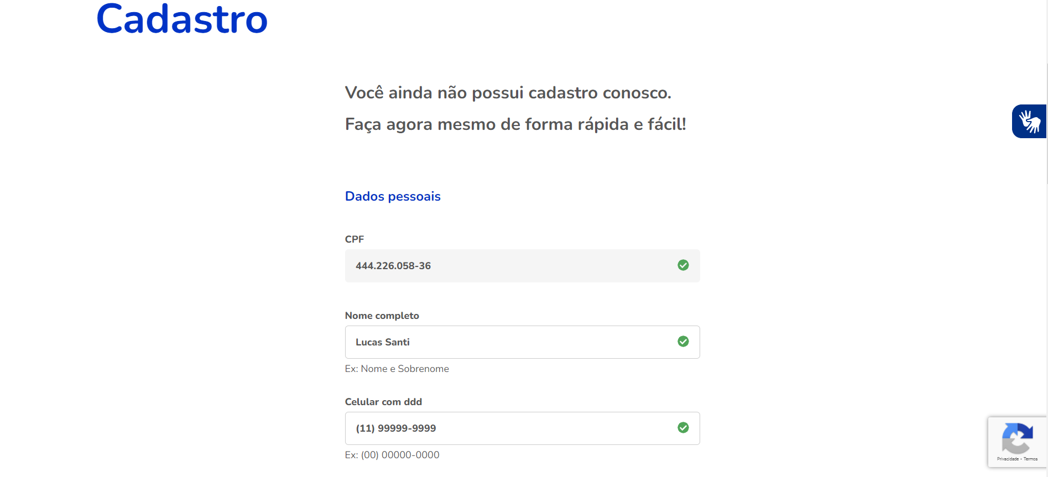
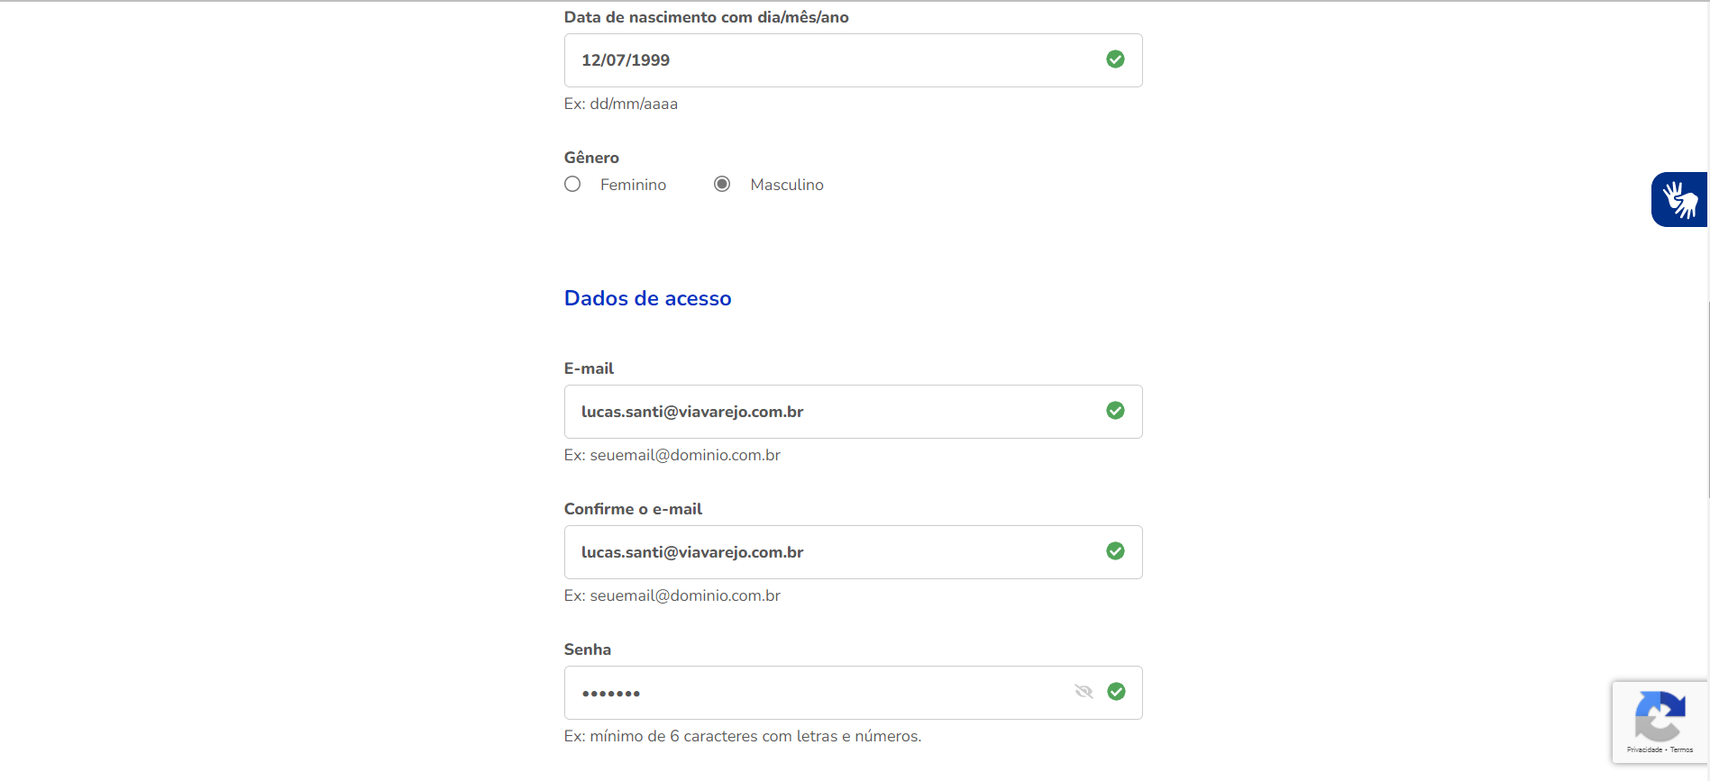
1 - Acessar o site e clicar em "Entre ou cadastre-se".

2 - Inclua um CPF válido e ainda sem cadastro.

3 - Digite os dados corretos para concluir cadastro. Nome "Lucas Santi", celular "99999-9999", data nascimento "12/07/1999", e-mail "lucas.santi@viavarejo.com.br" e senha "Abc-123".

